상품제안서
락앤락 데일리 마카롱 텀블러 480ml R-[인쇄무료] | 상품코드: F24922

 |  |  |  |  |  |  | 02-412-0044 | www.easy1.co.kr
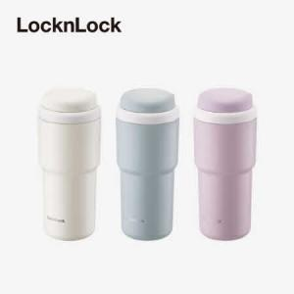

【상세/제작정보】

【인쇄/포장옵션】 | 레이저 / 포장지포장

【공급단가】 | 수량 | 50~ | 100~ | 500~ | 1,000~ | 2,000~
*VAT별도 | 단가 | 18,200원 | 18,060원 | 17,080원 | 16,520원 | 16,100원

【상품 URL】 | http://www.easy1.co.kr/src/goods_detail.php?gdno=24922

